Formulas
Temperature |  |  | Humidity | Light

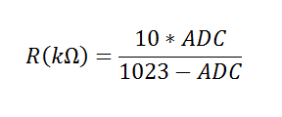
 | Resistance (kΩ) | Temp (⁰C)
 | 195.652 | -40
 | 148.171 | -35 |  | PCT200
 | 113.347 | -30
 | 87.559 | -25
 | 68.237 | -20
 | 53.65 | -15
 | 42.506 | -10
 | 33.892 | -5
 | 27.219 | 0
 | 22.021 | 5
 | 17.926 | 10 |  | PCT100
 | 14.674 | 15
 | 12.081 | 20
 | 10 | 25
 | 8.315 | 30
 | 6.948 | 35
 | 5.834 | 40
 | 4.917 | 45
 | 4.161 | 50
 | 3.535 | 55
 | 3.014 | 60
 | 2.586 | 65
 | 2.228 | 70
 | 1.925 | 75
 | 1.669 | 80
 | 1.452 | 85
 | 1.268 | 90
 | 1.11 | 95
 | 0.974 | 100
 | 0.858 | 105
 | 0.758 | 110
 | 0.672 | 115
 | 0.596 | 120
 | 0.531 | 125

